Hoja1
Categoria 1 | 60161.png | Categoria 3 | Categoria 4 | Categoria 5 | Categoria 6 | Categoria 7 | Categoria 8 | Nombre | Precio | 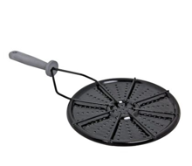 Imagen
 | 113588.png |  |  |  |  |  |  |  |  | 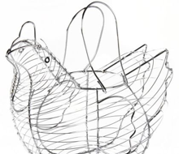
 | 136670.png |  |  |  |  |  |  |  |  | 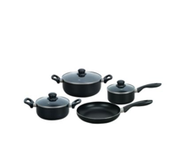
 | 165510.png |  |  |  |  |  |  |  |  | 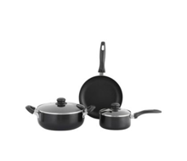
 | 201900.png |  |  |  |  |  |  |  |  | 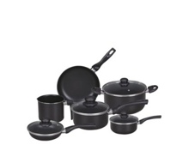
 | 204896.png |  |  |  |  |  |  |  |  | 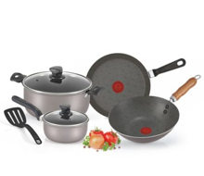
 | 216059.png |  |  |  |  |  |  |  |  | 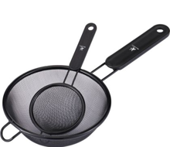
 | 237194.png |  |  |  |  |  |  |  |  | 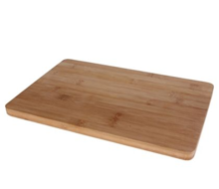
 | 265639.png |  |  |  |  |  |  |  |  | 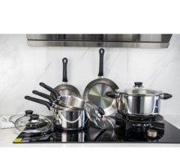
 | 282637.png |  |  |  |  |  |  |  |  | 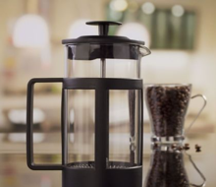
 | 289561.png |  |  |  |  |  |  |  |  | 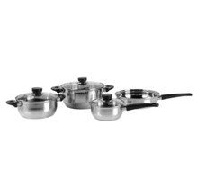
 | 294074.png |  |  |  |  |  |  |  |  | 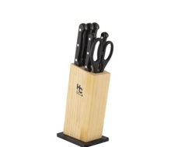
 | 298143.png |  |  |  |  |  |  |  |  | 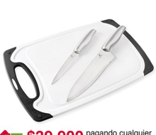
 | 299179.png |  |  |  |  |  |  |  |  | 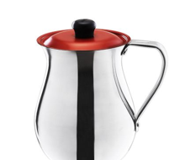
 | 328024.png |  |  |  |  |  |  |  |  | 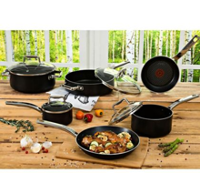
 | 331689.png |  |  |  |  |  |  |  |  | 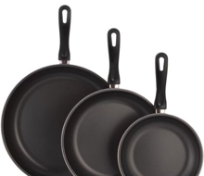
 | 405295.png |  |  |  |  |  |  |  |  | 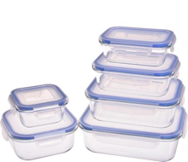
 | 438580.png |  |  |  |  |  |  |  |  | 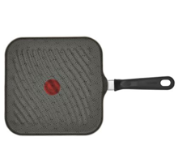
 | 438587.png |  |  |  |  |  |  |  |  | 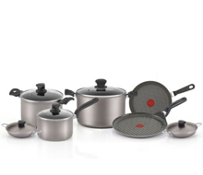
 | 438593.png |  |  |  |  |  |  |  |  | 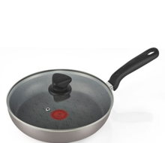
 | 438597.png |  |  |  |  |  |  |  |  | 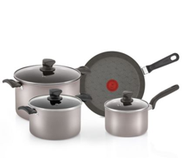
 | 455376.png |  |  |  |  |  |  |  |  | 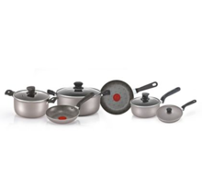
 | 493485.png |  |  |  |  |  |  |  |  | 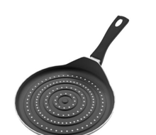
 | 509688.png |  |  |  |  |  |  |  |  | 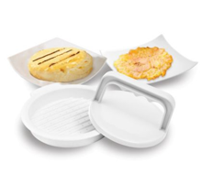
 | 557903.png |  |  |  |  |  |  |  |  | 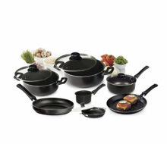
 | 871835.png |  |  |  |  |  |  |  |  | 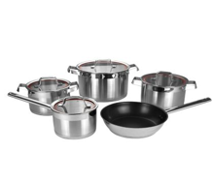
 | 873582.png |  |  |  |  |  |  |  |  | 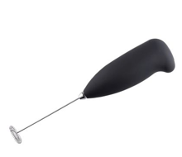
 | 875787.png |  |  |  |  |  |  |  |  | 